상품제안서
빛나 훈민한글 시리즈 자개 USB메모리 (USB3.0) 16GB~128GB | 상품코드: F32468

 |  |  |  |  |  |  | 02-412-0044 | www.easy1.co.kr
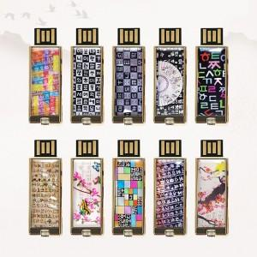

【상세/제작정보】

【인쇄/포장옵션】 | 레이저 / 포장지포장

【공급단가】 | 수량 | 50~ | 100~ | 500~ | 1,000~ | 2,000~
*VAT별도 | 16GB,32GB | 17,400원 | 17,110원 | 16,670원 | 16,380원 | 15,950원
 | 64GB | 25,200원 | 24,780원 | 24,140원 | 23,720원 | 23,100원
 | 128GB | 38,400원 | 37,760원 | 36,800원 | 36,160원 | 35,200원

【상품 URL】 | https://easy1.co.kr:443/src/goods_detail.php?gdno=32468

